Specsheet
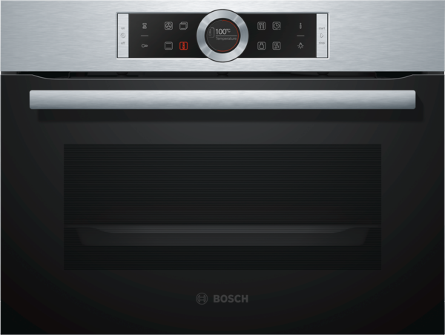
 | Kompaktní pečicí trouba | zvláštní příslušenství: | Vlastnosti:
 | CBG635BS3 nerez | HEZ327000 : pečicí kámen s dřevěnou lopatkou HEZ617000 : forma na pizzu HEZ625071 : Grilovací plech HEZ631010 : Pečicí plech s nepřilnavým povrchem HEZ631070 : Smaltovaný plech pro pyrolýzu HEZ632010 : Univerzální pánev s nepřilnavým povrchem HEZ632070 : Univerzální pánev pro pyrolýzu HEZ634000 : Kombinovaný rošt HEZ638108 : 1násobný teleskopický výsuv HEZ660050 : Accessory HEZ660060 : Přídavný sokl HEZ6BCA0 : HEZ6BMA00 : kombinační set / vertikální vestavba HEZ915003 : skleněný pekáč 5,1 l HEZG0AS00 : Síťový kabel, délka 3 m | Barva / materiál přední stěny: nerez Konstrukce: Vestavný Integrovaný čisticí systém: Ne Rozmery niky (mm): 450-455 x 560-568 x 550 Rozměry spotřebiče (mm): 455 x 594 x 548 Rozměry zabaleného spotřebice (mm): 520 x 710 x 650 Materiál ovládacího panelu: Nerez Materiál dveří: sklo Hmotnost netto (kg): 28,648 Objem netto - pečicí trouba 1 (l): 47 Druhy ohřevu: , 4D hot air, Cirkulační gril, Dolní ohřev, Horký vzduch eco, Horní/dolní ohřev, Jemné vaření, Maloplošný gril, Předehřívání, Rozmrazování, Stupeň na pizzu, Udržování tepla, Velkoplošný gril Materiál 1.pečicí trouby: smalt Vnitřní osvětlení (ks): 1 Aprobační certifikáty: CE, VDE Délka přívodního kabelu (cm): 150 Vnitřní osvětlení - pečicí trouba 1: 1 Pečicí vozík: k dodání Funkce elektronických hodin pro pečicí troubu: budík, vyp., zap. Včetně příslušenství: 1 x kombinovaný rošt, 1 x univerzální pánev Bake Element Wattages cavity 1 (W): Broil Element Wattages cavity 1 (W): 2800 Convection Element Wattages cavity 1 (W): 1600 Microwave wattage cavity 1 (W): Drawer wattage (W):

 | Typ trouby / druh ohřevu • Kompaktní pečicí trouba s 13 druhy ohřevu: 4D horký vzduch, horký vzduch eco, horní/spodní ohřev, Eco horní/spodní ohřev, cirkulační infra-gril, velkoplošný gril, maloplošný gril, stupeň pro pizzu, spodní ohřev, pomalé vaření, rozmrazování, předehřívání, udržování tepla • elektronická regulace teploty 30 °C - 300 °C • vnitřní objem: 47 l Design • ovládací prstenec • antracitový smalt • Čištění • EcoClean: zadní stěna • celoskleněná vnitřní strana dvířek Komfort • 2,5" barevný textový TFT displej vč. češtiny, dotyková tlačítka • automatický návrh teploty ukazatel aktuální teploty ukazatel předehřevu AutoPilot program sabat • výklopná dvířka, SoftClose - tlumené dovírání dvířek, SoftOpen - tlumené otevírání • počet automatických programů: 10 ks • elektronické hodiny s časovou předvolbou • rychloohřev • halogenové vnitřní osvětlení, přepínatelné s osvětlením trouby • chladicí ventilátor • nerezový ventilátor • tlačítko info • designové madlo z nerezové oceli Výsuvný systém • závěsné rošty, teleskopické výsuvy k dodání Příslušenství • 1 x kombinovaný rošt, 1 x univerzální pánev • Bezpečnost a energetická náročnost • dětská pojistka bezpečnostní vypínání ukazatel zbytkového tepla tlačítko start spínač kontaktu dveří Technické informace • délka síťového kabelu: 150 cm • celkový příkon elektro: 2.99 kW • rozměry spotřebiče (V x Š x H): 455 mm x 594 mm x 548 mm • rozměry niky (V x Š x H): 450 mm - 455 mm x 560 mm - 568 mm x 550 mm • „potřebné rozměry naleznete v instalačních materiálech“ • teplota skla dvířek max. 40°C (měřeno uprostřed skla při nastavení trouby na horní/spodní ohřev 180 °C po hodině provozu) • energetická třída: A+ (na stupnici třídy energetické účinnosti od A+++ do D) spotřeba el.energie při konvenčním ohřevu: 0.73 kWh spotřeba el.energie při cirkulaci/horkém vzduchu: 0.61 kWh elektrická trouba objem trouby: 47 l

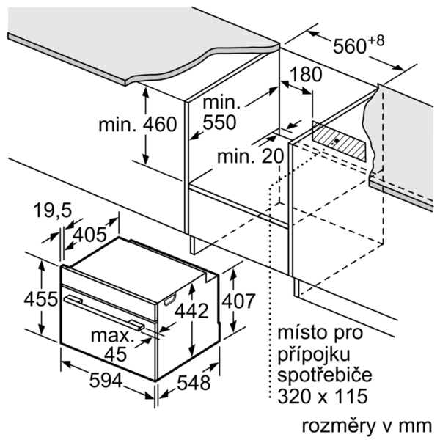

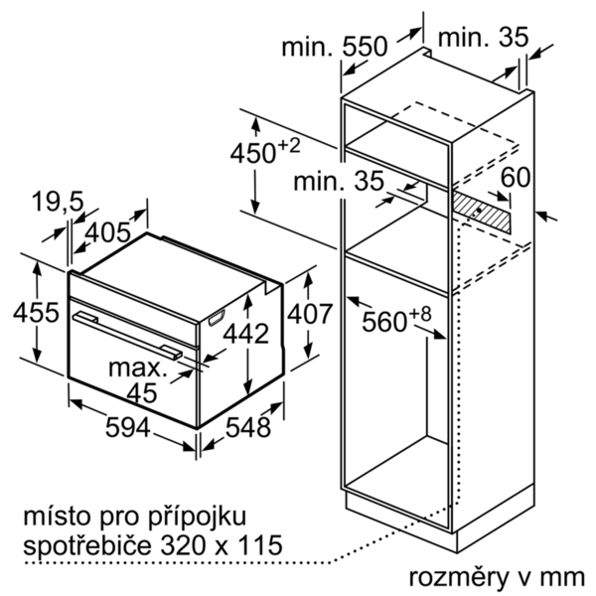

 |  | alternativní barevná provedení: | Vlastnosti spotřeby a připojení:
 |  | CBG635BS3 : Kompaktní pečicí trouba | Třída energetické účinnosti (2010/30/EC): A+ Energy consumption per cycle conventional (2010/30/EC): 0,73 Energy consumption gas oven per cycle conventional (2010/30/EC): Energy consumption per cycle forced air convection (2010/30/EC): 0,61 Energy consumption gas oven per cycle forced air convection (2010/30/EC): Energy efficiency index (2010/30/EC): 81,3 Příkon (W): 2990 Jištění (A): 13 Napětí (V): 220-240 Frekvence (Hz): 50; 60 Typ zástrčky: Zalitá zástrčka s uzemněním Connecting cable type: Universal Product Code: Barva / materiál přední stěny: nerez Alternativní barevná provedení: Zdroj el.energie: Elektrický Aprobační certifikáty: CE, VDE Length of electrical supply cord (in): Required cutout/niche size for installation (in): x x Dimensions of the packed product (in): 20.47 x 25.59 x 27.95 Net weight (lbs): 63 Gross weight (lbs): 68 Délka přívodního kabelu (cm): 150 Hmotnost netto (kg): 28,648 Hmotnost brutto (kg): 31,0

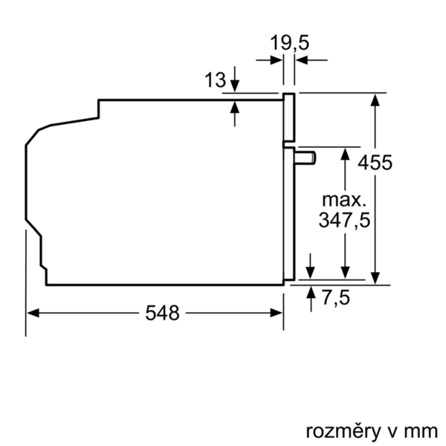
 |  | včetně příslušenství:
 |  | 1 x kombinovaný rošt 1 x univerzální pánev

03-10-2018
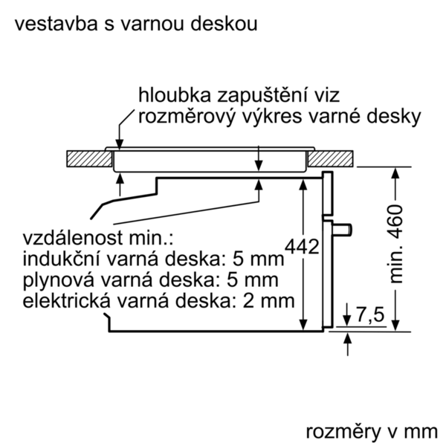
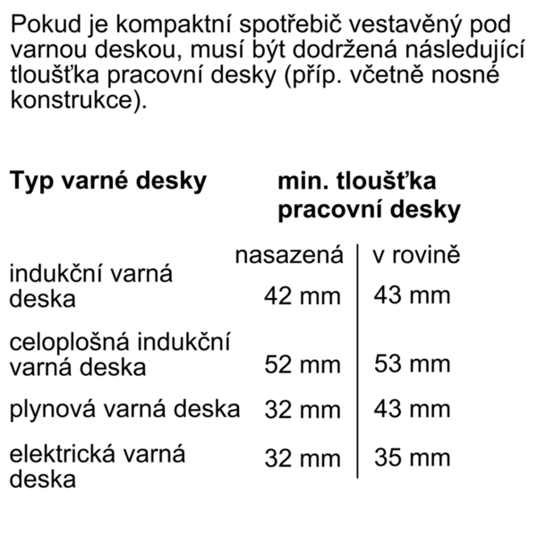

EAN:4242005110810

 | Kompaktná pečúca rúra | zvláštní příslušenství: | Vlastnosti:
 | CBG635BS3 antikoro | HEZ327000 : Kameň na pečenie HEZ617000 : forma na pizzu HEZ625071 : Grilovací plech HEZ631010 : Plech na pečenie s nepriľnavým povrchom HEZ631070 : Smaltovaný plech pre pyrolýzu HEZ632010 : Univerzálna panvica s nepriľn. povrchom HEZ632070 : Univerzálna panvica pre pyrolýzu HEZ634000 : Kombinovaný rošt HEZ638108 : 1-násobný plne teleskopický výsuv HEZ660050 : Accessory HEZ660060 : prídavný sokel HEZ6BCA0 : HEZ6BMA00 : kombinačný set / vertikal. zabudovanie HEZ915003 : sklenený pekáč 5,4 l HEZG0AS00 : Sieťový kábel, dĺžka 3 m | farba/materiál prednej steny: antikoro konštrukcia: zabudovateľný integrovaný čistiaci systém: Nie rozmery niky (mm): 450-455 x 560-568 x 550 rozmery spotrebiča (mm): 455 x 594 x 548 rozmery zabaleného spotrebiča (mm): 520 x 710 x 650 materiál ovládacieho panelu: Stainless steel materiál dverí: sklo Hmotnosť netto (kg): 28,648 objem netto - rúra na pečenie 1 (l): 47 druhy ohrevu: , 4D hot air, Bottom heat, Conventional heat, Defrost, Full width grill, Half width grill, Hot Air-Eco, Hot air grilling, low temperature cooking, Pizza setting, pre-heating, warming materiál 1. rúry na pečenie: smalt vnútorné osvetlenie (ks): 1 aprobačné certifikáty: CE, VDE Dĺžka prívodného kábla (cm): 150 vnútorné osvetlenie - rúra na pečenie 1: 1 vozík na pečenie: na dodanie funkcia elektronických hodín pre rúru na pečenie: budík, vyp., zap. vrátane príslušenstva: príkon pečúcich elementov (W): príkon grilovacích elementov (W): 2800 príkon konvenčných elementov (W): 1600 mikrovlnný príkon (W): zásuvka príkon (W):

 | Typ rúry / druhy ohrevu • Kompaktná pečúca rúra - 13 druhov ohrevu: 4D horúci vzduch, Eco horúci vzduch, horný/dolný ohrev, Eco horný/dolný ohrev, cirkulačný infra-gril, velkoplošný gril, maloplošný gril, stupeň na pizzu, dolný ohrev, pomalé varenie pri nízkej teplote, rozmrazovanie, predohrev, udržovanie tepla • rozsah teplôt: 30 °C - 300 °C • objem: 47 l Design • Control Ring - ovládací prstenec • vnútorný povrch rúry: antracitový smalt • Čistenie • samočistenie EcoClean: na zadnej stene • celosklenená vnútorná strana dvierok Komfort • 2,5" farebný textový TFT displej, vrátane slovenčiny, dotykové tlačidlá • automatický návrh teploty ukazovateľ aktuálnej teploty ukazovateľ predohrevu AutoPilot program Sabbat • výklopné dvierka, SoftClose - tlmené dovieranie dvierok, SoftOpen - tlmené otváranie dvierok • pomocný systém: Programy • počet automatických programov: 10 KS • elektronické hodiny s časovou predvoľbou • automatický rýchloohrev • halogénové vnútorné osvetlenie, osvetlenie rúry Comfort (vypínateľné) • chladiaci ventilátor • ventilátor z nehrdzavejúcej ocele • tlačidlo "Info" • designové madlo z nehrdzavejúcej ocele Závesné rošty / teleskopické výsuvy • vnútorný priestor so závesnými roštami, teleskopické výsuvy na dodanie Príslušenstvo • 1 x kombinovaný rošt, 1 x univerzálna pánvica • Bezpečnosť a životné prostredie • detská poistka bezpečnostné vypínanie ukazovateľ zostatkového tepla tlačidlo štart/stop spínač kontaktu dverí Technické informácie • dĺžka sieťového kábla: 150 cm • celkový príkon elektro: 2.99 kW • rozmery spotrebica (V x Š x H): 455 mm x 594 mm x 548 mm • rozmery niky (VxŠxH): 450 mm - 455 mm x 560 mm - 568 mm x 550 mm • "Rozmery potrebné pre zabudovanie nájdete v inštalačných materiáloch." • max. teplota čelnej strany dvierok 40°C podľa normy EU • trieda spotreby energie: A+ (na stupnici triedy energetickej účinnosti od A+++ do D) Spotreba el.energie pri konvenčnom ohreve: 0.73 kWh Spotreba el.energie pri cirkulácii/hor





 |  | alternativní barevná provedení: | Vlastnosti spotřeby a připojení:
 |  | CBG635BS3 : Kompaktná pečúca rúra | Trieda energetickej účinnosti (2010/30/EC): A+ Energy consumption per cycle conventional (2010/30/EC): 0,73 Energy consumption gas oven per cycle conventional (2010/30/EC): Energy consumption per cycle forced air convection (2010/30/EC): 0,61 Energy consumption gas oven per cycle forced air convection (2010/30/EC): Energy efficiency index (2010/30/EC): 81,3 príkon (W): 2990 istenie (A): 13 napätie (V): 220-240 frekvencia (Hz): 50; 60 typ zástrčky: Gardy zástrčka s uzemnením Connecting cable type: univerzálny kód produktu: farba/materiál prednej steny: antikoro alternatívne farebné zhotovenia: zdroj el. energie: elektrický aprobačné certifikáty: CE, VDE Dĺžka prívodného kábla (in): odporúčaný otvor v nike, veľkosť pre inštaláciu (in): x x rozmery zabaleného spotrebiča (in): 20.47 x 25.59 x 27.95 hmotnosť netto (lbs): 63 hmotnosť brutto (lbs): 68 Dĺžka prívodného kábla (cm): 150 Hmotnosť netto (kg): 28,648 hmotnosť brutto (kg): 31,0



 |  | včetně příslušenství:

03-10-2018
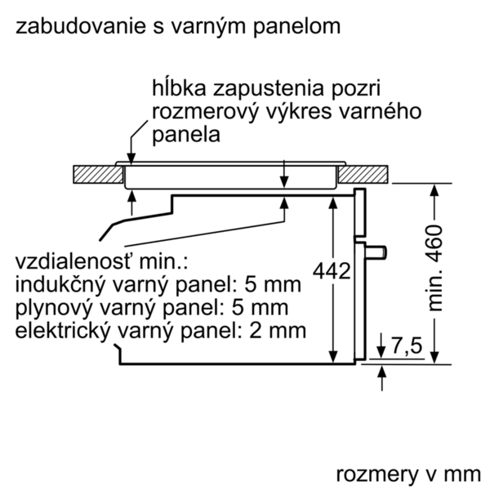
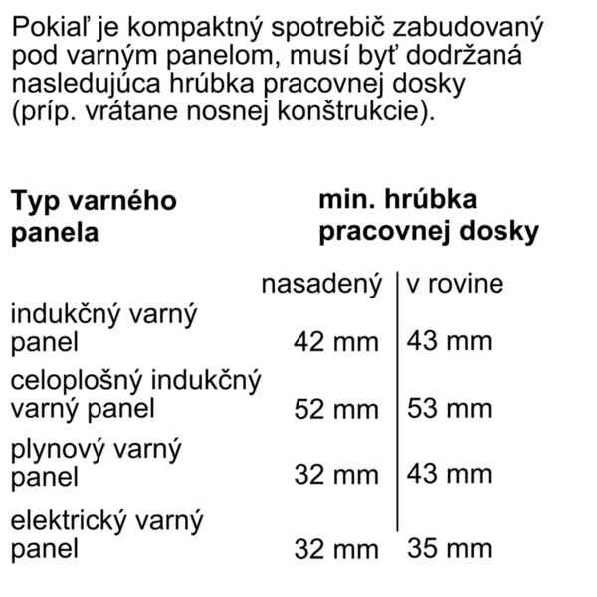
EAN:4242005110810

